Sheet1
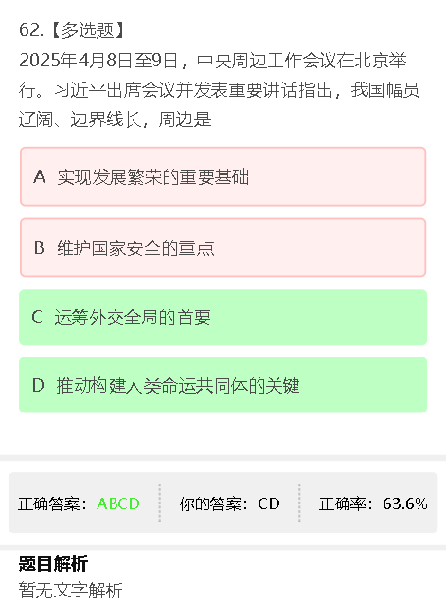
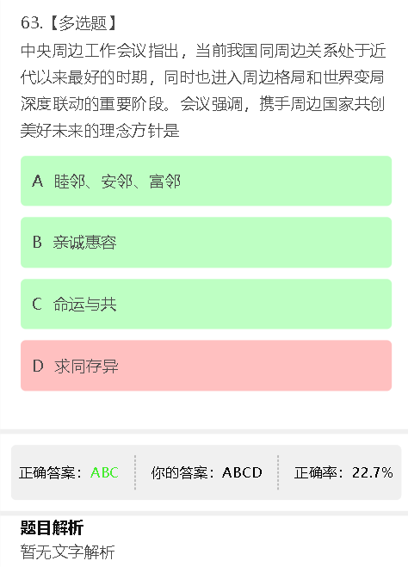
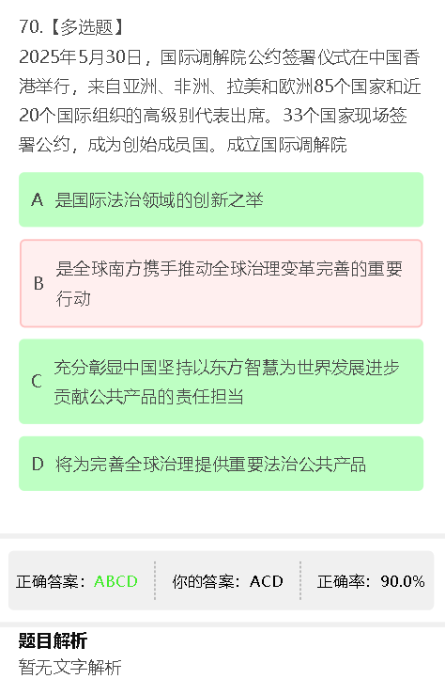

漏选A：发展繁荣不应该是靠自己吗？和周边有何关系？
漏选B：周边和安全关联起来，是暗示周边国家属于潜在的威胁吗？ | 多选D：求同存异不是新中国外交的原则之一吗？什么时候给废除了？

 |  | 漏选B：全球南方只是全球的一部分，国际调解院不止服务于南方

